САДРЖАЈ
2022/2023 | ОСНОВНО ОБРАЗОВАЊЕ, БИЛТЕН (табеле)
 | PRIMARY EDUCATION, BULLETIN (tables)
 | 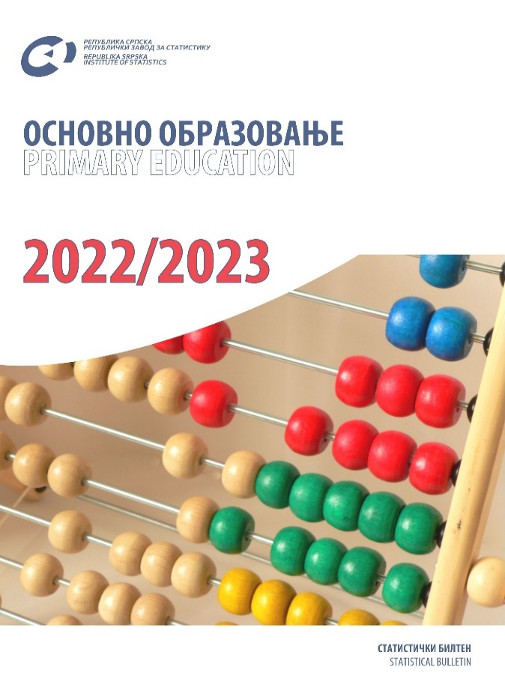

 | ТАБЕЛЕ | TABLES
 | ЗНАКОВИ И СКРАЋЕНИЦЕ | SYMBOLS AND ABBREVIATIONS
 | ПОДРУЧЈА ДЈЕЛАТНОСТИ | SECTIONS OF ECONOMIC ACTIVITY

ТАБЕЛЕ |  | TABLES

1.1. Основне школе и број ученика на почетку школске 2022/2023. године |  | 1.1. Number of primary schools and number of pupils at the beginning of the school year 2022/20223
1.2. Ученици основних школа по разредима и ниоима на почетку школске 2022/2023. године |  | 1.2. Primary school pupils by grade and levels at the beginning of the school year 2022/2023
1.3. Ученици који су завршили основно образовање у периоду 26.09.2021. до 25.09.2022. године према полу и години рођања |  | 1.3. Pupils who completed primary education in the period between 26 september 2021 and 25 september 2022 by sex and year of birth
1.4. Наставници основних школа на почетку школске 2022/2023. године |  | 1.4. Primary school teachers at the beginning of the school year 2022/2023
1.5. Наставници основних школа према полу и врсти радног времена на почетку школске 2022/2023. године |  | 1.5. Primary school teachers by sex and working hours at the beginning of the school year 2022/2023
1.6. Наставници основних школа по isced нивоима, полу и годиннама старости на почетку школске 2022/2023. године |  | 1.6. Primary schools teachers by isced level, sex and age at the beginning of the school year 2022/2023
2.1. Број редовних основних школа по развијености на почетку школске године |  | 2.1. Number of regular primary schools by development at the beginning of the school year
2.2. Ученици редовних основних школа по полу, разредима и поновци на почетку школске године |  | 2.2. Pupils of regular primary schools by sex and grade and repeaters at the beginning of the school year
2.3. Ученици са сметњама у развоју укључени у редовну наставу на почетку школске године |  | 2.3. Pupils with disabilities included in regular teaching programme at the beginning of the school year
2.4. Ученици са сметњама у развоју укључени у редовну наставу по полу и разредима на почетку школске 2022/2022. године |  | 2.4. Pupils with disabilities included in regular teaching programme by sex and grade at the beginning of the school year 2022/2023
2.5. Одјељења у редовним основним школама на почетку школске године |  | 2.5. Classes in regular primary schools at the beginning of the school year
2.6. Комбинована одјељења и ученици у редовним основним школама на почетку школске године |  | 2.6. Combined classes and pupils in regular primary schools at the beginning of the school year
2.7. Ученици редовних основних школа по полу, години рођења и разредима на почетку школске 2022/2023. године |  | 2.7. Pupils of regular primary schools by sex, year of birth and grade at the beginning of the school year 2022/2023
2.8. Ученици редовних основних школа који су у периоду од 01.09.2021. до 31.08.2022. године промијенили мјесто похађања школе |  | 2.8. Pupils of regular primary schools who changed the place of schooling in the period 1st september 2021– 31st august 2022
2.9. Ученици редовних основних школа који су у периоду од 01.09.2021. до 31.08.2022. године прекинули школовање |  | 2.9. Pupils of regular primary schools who discontinued schooling in the period 1st september 2021 – 31st august 2022
2.10. Ученици који су завршили основну школу (ix разред) на крају школске године |  | 2.10. Pupils who completed school (grade 9) at the end of the school year
2.11. Ученици који су завршили основну школу ( ix разред) по полу и години рођења у периоду од 26.09.2021. до 25.09.2022. године |  | 2.11. Pupils who completed school (grade 9) in the period 26th september 2021 – 25th september 2022, by sex and year of birth
2.12. Ученици редовних основних школа према учењу страног језика на почетку школске 2022/2023. године |  | 2.12. Pupils of regular primary schools by foreign language learning at the beginning of the school year 2022/2023
2.13. Ученици редовних основних школа према учењу страног језика и години рођања на почетку школске 2022/203. године |  | 2.13. Pupils of regular primary schools by foreign language learning and year of birth at the beginning of the school year 2022/2023
2.14. Ученици редовних основних школа који користе бесплатан превоз на почетку школске 2022/2023. године |  | 2.14. Pupils of regular primary schools who use free transport at the beginning of the school year 2022/2023
2.15. Опремљеност редовних основних школа рачунарима на почетку школске 2022/2023. године |  | 2.15. Number of computers in regular primary schools at the beginning of the school year 2022/2023
2.16. Наставници редовних основних школа према врсти радног времена и полу на почетку школске године |  | 2.16. Teachers of regular primary schools by working hours and sex at the beginning of the school year
2.17. Наставници редовних основних школа по isced нивоима, полу и годинама старости на почетку школске 2022/2023. године |  | 2.17. Teachers of regular primary schools by isced level, sex and age at the beginning of the school year 2022/2023
2.18. Друго особље у редовним основним школама према категоријама, полу и врсти запослености на почетку школске 2022/2023. године |  | 2.18. Other staff of regular primary schools by category, sex and type of employment at the beginning of the school year 2022/2023
3.1. Број редовних основних школа по развијености на почетку школске 2021/2022. године |  | 3.1. Number of regular primary schools by development at the beginning of the school year 2021/2022
3.2. Ученици редовних основних школа по полу и разредима и поновци на почетку школске 2022/2023. године |  | 3.2. Pupils of regular primary schools by sex and grade and repeaters at the beginning of the school year 2022/2023
3.3. Ученици са сметњама у развоју укључени у редовну наставу на почетку школске 2022/2023. године |  | 3.3. Pupils with disabilities included in regular teaching programme at the beginning of the school year 2022/2022
3.4. Одјељења у редовним основним школама на почетку школске 2022/2023. године |  | 3.4. Classes in regular primary schools at the beginning of the school year 2022/2023
...

